工具
2026年维护部、生产部年度工具物资采购报价表
序号 | 名称 | 规格及材质 | 单位 | 数量 | 全费用单价限价（元） | 全费用单价限价小计（元） | 供应商所报单价（元） | 合价（元） | 备注 | 图片
1 | 枝剪 | SK5钢 (张小泉、绿卉、老人头) | 个 | 1070 | 45 | 48150 |  |  | 花木维护450、生产部120、兴绿500
2 | 大剪刀 | 得力 (张小泉、绿卉、老人头) | 个 | 285 | 13 | 3705 |  |  | 花木100、生产部120、兴绿65
3 | 小剪刀 | 得力 (张小泉、绿卉、老人头) | 个 | 150 | 7 | 1050 |  |  | 花木100、兴绿50 | 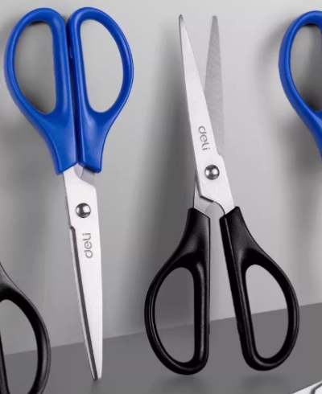
4 | 小剪刀 | 得力 (张小泉、绿卉、老人头) | 个 | 150 | 8 | 1200 |  |  | 生产部
5 | 粗枝剪 | 刀刃材质：SK5钢 (张小泉、绿卉、老人头) | 把 | 210 | 80 | 16800 |  |  | 花木70、兴绿140
6 | 手锯 | 刀刃材质：T10/T10A钢，锯片长35-40mm，总锯长53-55mm，(张小泉、绿卉、老人头) | 把 | 810 | 40 | 32400 |  |  | 花木300、生产部10、兴绿500
7 | 台剪 | 刀刃材质：SK5钢 (张小泉、绿卉、老人头) | 个 | 310 | 100 | 31000 |  |  | 花木130、兴绿180
8 | 伸缩台剪 | 刀刃材质：SK5钢 (张小泉、绿卉、老人头) | 把 | 265 | 100 | 26500 |  |  | 花木100、生产部25、兴绿140
9 | 活动扳手 | 长250mm | 个 | 162 | 20 | 3240 |  |  | 花木50、生产部12、兴绿100
10 | 砂轮机 | 800w，插电 | 个 | 70 | 170 | 11900 |  |  | 花木30、兴绿40
11 | 切割片 | 100片/盒 | 盒 | 116 | 110 | 12760 |  |  | 花木50、生产部11、兴绿55
12 | 充电钻 | 锂电21v双电池 | 把 | 70 | 180 | 12600 |  |  | 花木30、生产部5、兴绿35
13 | 手推斗车 | 长144cm,加厚、宽度70cm | 个 | 40 | 300 | 12000 |  |  | 花木15、生产部10、兴绿15
14 | 拉剪 | 5.5米 | 把 | 25 | 120 | 3000 |  |  | 花木
15 | 平板车 | 1.4米长加粗加厚钢管 | 个 | 65 | 250 | 16250 |  |  | 花木30、兴绿35
16 | 平板车 | 配置16寸橡胶充气轮、车架高度148cm、宽度45cm、车轴宽度65cm、车轮直径40cm、底板尺寸35*28cm、角铁尺寸47*47mm、角铁厚度3mm、钢管厚度1.5mm、建议载重1500斤 | 个 | 15 | 480 | 7200 |  |  | 生产部15 | 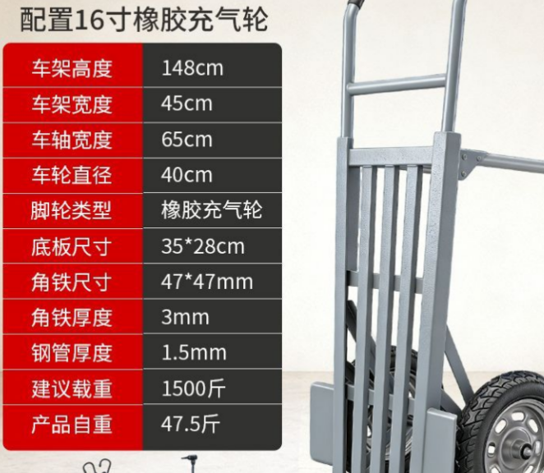
17 | 平板车内外胎 | 480-8内外胎 | 套 | 20 | 150 | 3000 |  |  | 生产部
18 | 人字梯 | 1.5米长、厚度3mm、铝制材料 | 层 | 10 | 280 | 2800 |  |  | 兴绿10
19 | 人字梯 | 4米厚度3mm 铝质材料 | 层 | 36 | 550 | 19800 |  |  | 花木15、生产部1、兴绿20
20 | 人字梯 | 3米厚度3mm 铝质材料 | 层 | 40 | 420 | 16800 |  |  | 花木10、兴绿30
21 | 人字梯 | 3米长、厚度2mm、不锈钢材质，顶部为螺丝连接 | 层 | 21 | 500 | 10500 |  |  | 生产部1、花木20
22 | 人字梯 | 4米长、厚度2mm、不锈钢材质，顶部为螺丝连接 | 层 | 10 | 950 | 9500 |  |  | 花木10 | 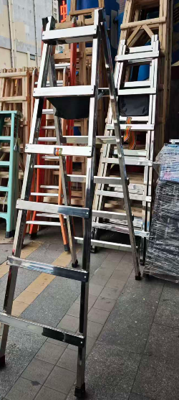
23 | 人字梯 | 1.5米、厚度2mm、不锈钢材质，顶部为螺丝连接 | 层 | 15 | 240 | 3600 |  |  | 花木10、生产部5 | 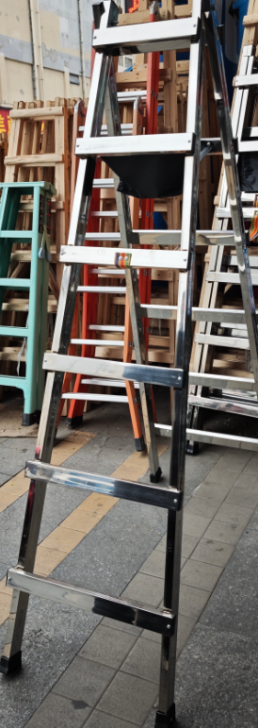
24 | 双升降伸缩梯 | 8米、厚度3mm，铝制材料 | 把 | 35 | 1700 | 59500 |  |  | 花木20、兴绿15 | 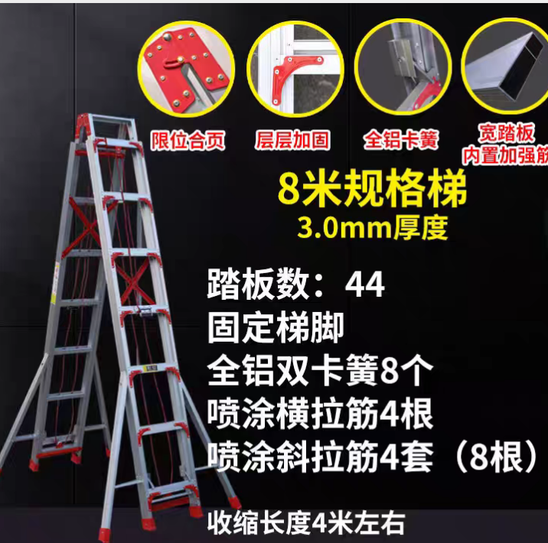
25 | 伸缩单梯 | 2.5米升5米、铝合金、3mm厚 | 层 | 30 | 500 | 15000 |  |  | 花木15、兴绿15
26 | 割灌机绳子 | 100米/圈 | 圈 | 950 | 50 | 47500 |  |  | 花木600、兴绿350
27 | 羊角锤 |  | 把 | 90 | 15 | 1350 |  |  | 花木25、生产部25、兴绿40
28 | 焊条 | 直径2.5x300mm、5kg、一盒约300根 | 盒 | 1 | 55 | 55 |  |  | 生产部
29 | 泥巴铲 | 长30cm、宽10cm | 把 | 40 | 10 | 400 |  |  | 生产部 | 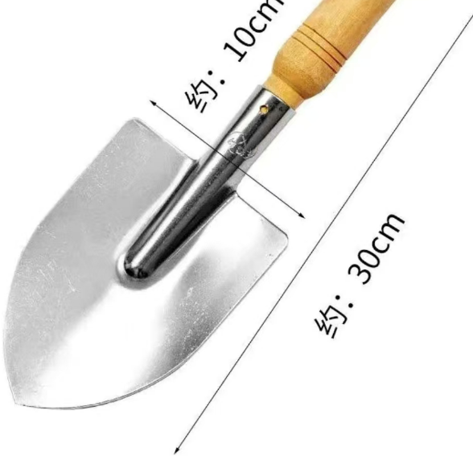
30 | 筒铲 | 高15cm、塑料 | 个 | 50 | 3 | 150 |  |  | 生产部
31 | 平口螺丝刀 | 4寸 | 把 | 40 | 5 | 200 |  |  | 兴绿
32 | 十字螺丝刀 | 4寸 | 把 | 40 | 5 | 200 |  |  | 兴绿
33 | 钢丝钳 | 8寸 | 把 | 40 | 10 | 400 |  |  | 兴绿
34 | 手持角磨机切割片 | 直径110cm | 片 | 30 | 1 | 30 |  |  | 兴绿
35 | 移动脚手架 | 整体长度为1830mm*宽1476mm*高1800mm.材质为铝合金，立柱管长1.8m，厚度为3mm，管径50mm。整体承重500KG.滑动滚轮直径为200mm.每套配置护栏 | 套 | 3 | 2000 | 6000 |  |  | 花木
合计 |  |  |  |  | 436540 |  |  |  |  | (开票税率 %）
备注：1、本次采购物资为全年物资集采，以上物品需根据现场要求按批次送到指定点位
2、花木维护部需3次送货（每次送货需送9个点位），兴绿维护部需3次送货（每次送货需各送9个点位），花木生产部需分2次送货（一次需送2个点位）
3、价格为含税到场（指定地点）综合包干价，含买价、上车费、运费、运输损耗、换车型造成的二次转运费、利润、各种风险费用、税金等全部费用；需开具相应的增值税发票，并备注税率
4、报价时供应商需严格按照报价表上的材质、种类及品牌要求进行报价，付款周期为3个月结算一次
 |  |  |  |  |  |  | 报价单位（公章）：
 |  |  |  |  |  |  | 法人或委托代理人及电话：
 |  |  |  |  |  |  | 时间： 年 月 日

